Sheet1
제목 | 우리개 어디가' DB 컬럼 정의
내용 | 우리개 어디가'에서 사용하는 DB 테이블 및 각 컬럼별 정의 문서입니다.

테이블 구조
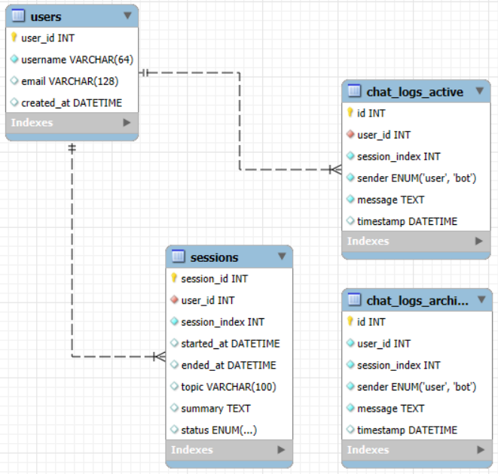

테이블 및 컬럼 정의

1. USERS
테이블 정의 |  | 사용자 정보 테이블
테이블 설명 |  | 유저 식별용 테이블. 대화세션 및 채팅 로그와 연결됨
각 컬럼 정의
 |  | 컬럼명 | 타입 | 설명
 |  | user_id | INT (PK, AUTO_INCREMENT) | 유저 고유 ID
 |  | username | VARCHAR(64) | 유저 이름 또는 닉네임 (중복 불가)
 |  | email | VARCHAR(128) | 이메일 주소 (선택사항, 중복 불가)
 |  | created_at | DATETIME | 유저 생성 시간 (자동 입력)

2. SESSIONS
테이블 정의 |  | 대화 세션 메타 테이블
테이블 설명 |  | 세션 단위 메타데이터 테이블. 세션 상태, 시간, 주제, 요약에 사용
각 컬럼 정의
 |  | 컬럼명 | 타입 | 설명
 |  | session_id | INT (PK, AUTO_INCREMENT) | 세션 고유 ID (전역 고유)
 |  | user_id | INT (FK) | 해당 유저 ID
 |  | session_index | INT | 유저별 세션 번호 (1, 2, 3...)
 |  | started_at | DATETIME | 세션 시작 시간 (자동 입력)
 |  | ended_at | DATETIME | 세션 종료 시간 (선택)
 |  | topic | VARCHAR(100) | 세션 주요 주제 (ex. 병원, 숙소, 관광지 등)
 |  | summary | TEXT | 대화 요약 또는 메모 (선택)
 |  | status | ENUM('active', 'archived', 'error') | 세션 상태

3. CHAT_LOG_ACTIVE
테이블 정의 |  | 현재 대화 로그
테이블 설명 |  | 실시간 대화 흐름 저장소. user_id + session_index + timestamp 기준으로 대화 흐름 조회
각 컬럼 정의
 |  | 컬럼명 | 타입 | 설명
 |  | id | INT (PK, AUTO_INCREMENT) | 메시지 고유 ID
 |  | user_id | INT (FK) | 유저 ID
 |  | session_index | INT | 세션 번호 (해당 유저 기준)
 |  | sender | ENUM('user', 'bot') | 발신자 (유저인지, 챗봇인지)
 |  | message | TEXT | 메시지 내용
 |  | timestamp | DATETIME | 메시지 생성 시간 (자동 입력)

4. CHAT_LOG_ARCHIVE
테이블 정의 |  | 아카이브된 대화 로그
테이블 설명 |  | 오래된 시간 (70일) 및 많은 대화(세션당 100회) 데이터 아카이브. 조회는 가능하나 실시간 서비스 대상은 아님. ACTIVE와 동일구조
각 컬럼 정의
 |  | 컬럼명 | 타입 | 설명
 |  | id | INT (PK, AUTO_INCREMENT) | 메시지 고유 ID
 |  | user_id | INT (FK) | 유저 ID
 |  | session_index | INT | 세션 번호 (해당 유저 기준)
 |  | sender | ENUM('user', 'bot') | 발신자 (유저인지, 챗봇인지)
 |  | message | TEXT | 메시지 내용
 |  | timestamp | DATETIME | 메시지 생성 시간 (자동 입력)

